BTC-02
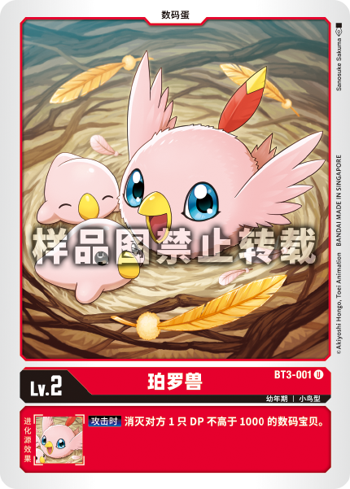
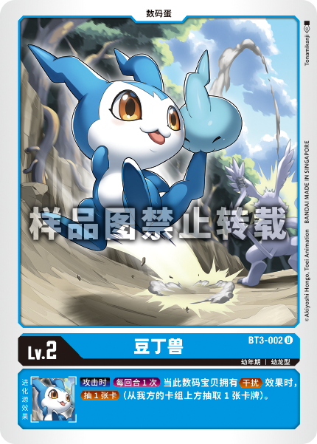
名称 | 编号 | 卡包 | 稀有度 | 颜色 | DP | 异画 | 图片
珀罗兽 | BT3-001 | BTC-02 | 罕见（U） | 红 | - | 否
豆丁兽 | BT3-002 | BTC-02 | 罕见（U） | 蓝 | - | 否
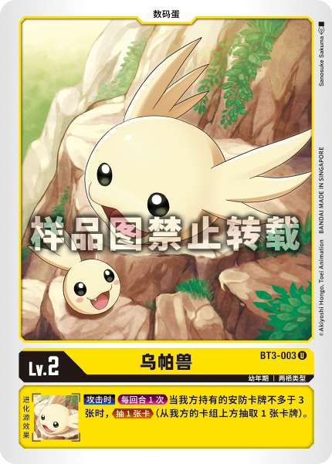
乌帕兽 | BT3-003 | BTC-02 | 罕见（U） | 黄 | - | 否

